驾驶员座椅总成首页
 |  |  |  |  |  |  |  |  |  |  |  |  |  | 版本：0/A 识别号：GR/ZY/BOM-2022-05-001
编号：GR-21-01-23
车型 |  | 豪沃TX工程车 | 重汽价值版驾驶员座椅总成EBOM清单 |  |  |  |  |  |  |  |  |  | 编制 | 审核 | 标准化 | 批准 | 页次 | 日 期
 |  |  | (首页 ) |  |  |  |  |  |  |  |  |  | 李世新 |  |  |  | 1/1 | 2022-05-13
图示 |  | NO. |  |  | 件名 |  |  | 产品描述 |  |  |  |  | 单台用量 | 车型配置 |  | 备注
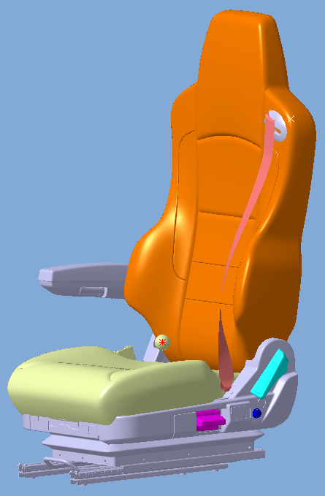 |  | 1 | YZ166251000006/1 （SHT0014647） |  | 驾驶员座椅总成 |  |  | 集成三点式安全带、机械升降、气囊减震、前后调节、靠背调节。 |  |  |  |  | 1 |  |  | 主面料：01110001，江苏旷达 辅面料：2084-040，江苏旷达
 |  | 2 | YZ166251000038/1 （SHT0015382） |  | 驾驶员座椅总成 |  |  | 集成三点式安全带、气动升降、气囊减震、前后调节、靠背调节、单通风、右扶手 |  |  |  |  | 1 |  |  | 主面料：JBD220915，江苏旷达 辅面料：2084-040，江苏旷达
 |  | 3 |  |  | 以下空白
 |  | 4
 |  | 5
 |  | 6
变更履历
No | 日期 | 零件号 | 零件名称 | 变更内容 |  | 变更原因 | 变更来源 |  | No | 日期 | 零件号 | 零件名称 | 变更内容 |  | 变更原因 |  | 变更来源
1 | 20220517 | Q2140612 | 座盆固定螺钉 | 新增 |  | 更正EBOM
2 | 20220523 | SHT0014657 | 驾驶员靠背总成 | 替换 |  | 更正EBOM
3 | 20220524 | YZ166251000006/1 | 驾驶员座椅总成 | 变更 |  | 商务输入
4 | 20220726 | YJ-6806004 | 座垫前部罩壳 | 取消
5 | 20220726 | SHT0014943 | 座垫前部罩壳 | 新增
6 | 20220917 | SHT0013157 | 坐盆总成 | 取消 |  | 根据生产订正EBOM
7 | 20220917 | M4-6801100 | 坐盆总成 | 新增
8 | 20221215 | YZ166251000038/1 | 驾驶员座椅总成 | 新增
9
10
11
12
13
14
15
16
17
18
19
20
21
22
23
24
25
26
27

副驾驶员首页
 |  |  |  |  |  |  |  |  |  |  |  |  |  |  | 版本：0/A 识别号：GR/ZY/BOM-2022-05-001
编号：GR-21-01-23
车型 |  | 豪沃TX工程车 |  | 重汽价值版驾驶员座椅总成EBOM清单 |  |  |  |  |  |  |  |  |  | 编制 | 审核 | 标准化 | 批准 | 页次 | 日 期
 |  |  |  | (首页 ) |  |  |  |  |  |  |  |  |  | 李世新 |  |  |  | 1/1 | 2022-05-14
图示 |  |  | NO. |  |  | 件名 |  |  | 产品描述 |  |  |  |  | 单台用量 | 车型配置 |  | 备注
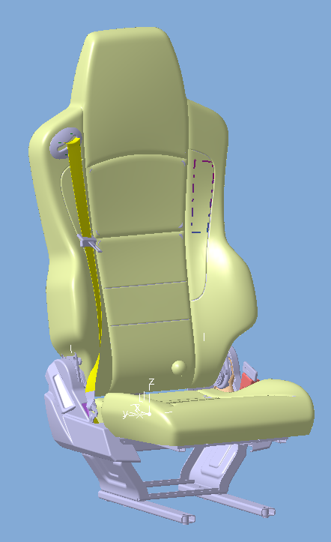 |  |  | 1 | YZ166251000008/2 （SHT0014651） |  | 副驾驶员座椅总成 |  |  | 三点式安全带、固定座椅 |  |  |  |  | 1 | 豪沃TX工程车 |  | 主面料：01110001，江苏旷达 辅面料：2084-040，江苏旷达
 |  |  | 2 | YZ166251000039/1 （SHT0015389） |  | 副驾驶员座椅总成 |  |  | 三点式安全带、固定座椅 |  |  |  |  | 1 | 豪沃TX工程车 |  | 主面料：JBD220915，江苏旷达 辅面料：2084-040，江苏旷达
 |  |  | 3 |  |  | 以下空白
 |  |  | 4
 |  |  | 5
 |  |  | 6
变更履历
No | 日期 |  | 零件号 | 零件名称 | 变更内容 |  | 变更原因 | 变更来源 |  | No | 日期 | 零件号 | 零件名称 | 变更内容 |  | 变更原因 |  | 变更来源
1 | 20220524 |  | YZ166251000008/1 | 副驾驶员座椅总成 | 变更为“/1” |  | 客户要求
2 | 20220917 |  | D04-6906002 | 调角器左罩壳 | 取消 |  | 根据生产订正EBOM
3 | 20220917 |  | D04-6906001 | 调角器右罩壳 | 取消
4 | 20220917 |  | SHT0014360 | 调角器左罩壳 | 新增
5 | 20220917 |  | SHT0014361 | 调角器右罩壳 | 新增
6 | 20221215 |  | YZ166251000039/1 | 副驾驶员座椅总成 | 新增配置
7
8
9
10
11
12
13
14
15
16
17
18
19
20
21
22
23
24

副驾驶员坐垫总成首页
 |  |  |  |  |  |  |  |  |  |  |  |  |  |  |  | 版本：0/A 识别号：GR/ZY/BOM-2022-05-001
编号：GR-21-01-23
车型 |  | 豪沃TX工程车 |  |  | 重汽价值版副驾驶员坐垫总成EBOM清单 |  |  |  |  |  |  |  |  |  | 编制 | 审核 | 标准化 | 批准 | 页次 | 日 期
 |  |  |  |  | (首页 ) |  |  |  |  |  |  |  |  |  | 李世新 |  |  |  | 1/1 | 2022-05-14
图示 |  |  | NO. | 件号 |  |  | 件名 |  |  | 产品描述 |  |  |  |  | 单台用量 | 车型配置 |  | 备注
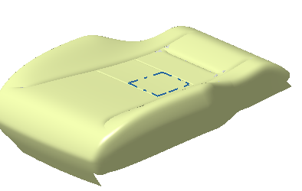 |  |  | 1 | YZ166251000009/1 （SHT0014655） |  |  | 副驾驶员坐垫总成 |  |  | 副司机座椅与坐垫供货 |  |  |  |  | 1 | 豪沃TX工程车 |  | 主面料：01110001，江苏旷达 辅面料：2084-040，江苏旷达
 |  |  | 2 | YZ166251000040/1 （SHT0015392） |  |  | 副驾驶员坐垫总成 |  |  | 副司机座椅与坐垫供货 |  |  |  |  | 1 | 豪沃TX工程车 |  | 主面料：JBD220915，江苏旷达 辅面料：2084-040，江苏旷达
 |  |  | 3 |  |  |  | 以下空白
 |  |  | 4
 |  |  | 5
 |  |  | 6
变更履历
No | 日期 |  | 零件号 |  | 零件名称 | 变更内容 |  | 变更原因 | 变更来源 |  | No | 日期 | 零件号 | 零件名称 | 变更内容 |  | 变更原因 |  | 变更来源
1 | 20220524 |  | YZ166251000009/1 |  | 坐垫总成 | 变更为“/1” |  | 客户要求
2 | 20220917 |  | SHT0013157 |  | 座盆总成 | 取消 |  | 根据生产订正EBOM
3 | 20220917 |  | M4-6801100 |  | 座盆总成 | 增加
4 | 20221215 |  | YZ166251000040/1 |  | 副驾驶员坐垫总成 | 新增配置
5
6
7

